화면 상세 설계
화면ID | DSB_SCR_001 |  | 화면명 | Tutorials 목록
유스케이스ID
시퀀스 ID
화면유형 | 출력 |  | 메뉴경로 | Tutorials - List
화면개요 | Tutorials 목록 출력
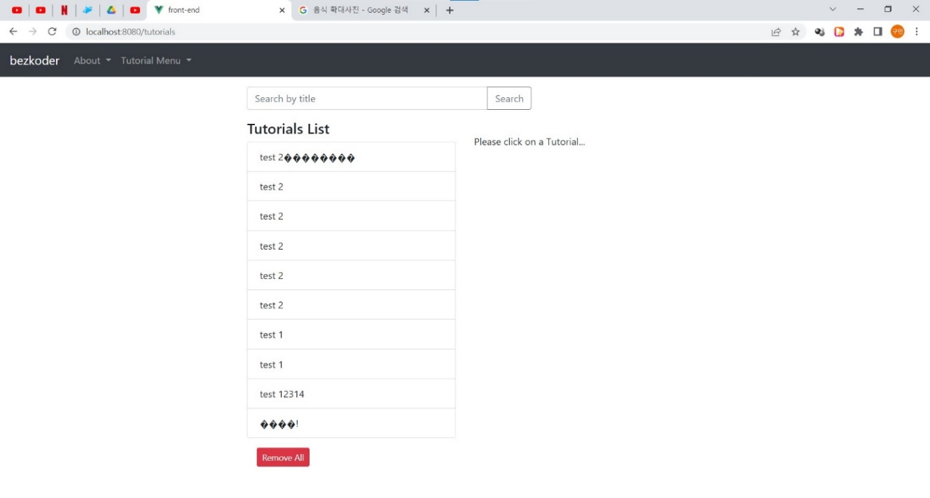

입출력항목
항목명 | 컨트롤명 | 타입및길이 | 속성 | Validataion Check
아이디 | ID | 숫자
제목 | TITLE | 문자열(256)
설명 | DESCRIPTION | 문자열(1000)
출판여부 | PUBLISHED | 문자(1)
삭제여부 | DELETE_YN | 문자(1)
글쓴날짜 | INSERT_TIME | 문자열(30)
수정한날짜 | UPDATE_TIME | 문자열(30)
삭제한날짜 | DELETE_TIME | 문자열(30)

ERD
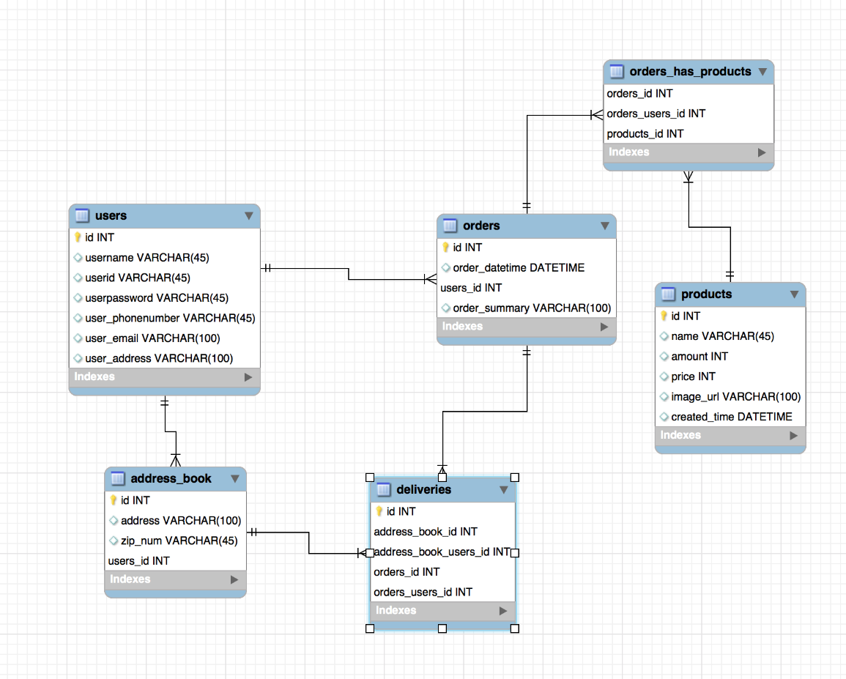
시스템명 | DSB |  | 서브시스템명
단계명 | 설계 |  | 작성일자 | 2022-06-03 | 버전

ERD ID | DSB_ERD_001 | ERD 명 | Tutorial 테이블 ERD

